Blad1
Errata Binas 6e ed.
De hieronder vermelde errata (op bijdruk niveau) mogen (met pen) in Binas 6e editie worden overgenomen.
Daarbij is er de mogelijkheid van de ingewikkelde errata in tabel 7C, 67D2 en 71A en B stickers aan te vragen via de Binas site (www.binas.noordhoff.nl)
Informatie over de bijdruk vindt u op de linkerpagina naast het voorwoord boven de copy-right clausule in de vorm van twee cijfers bijvoorbeeld 3 / 13 (3e bijdruk, 2013).

Verklaring van de tabel:
Links staan de bijdrukken vermeld 0/13; 1/13 etc.
+ betekent, dat deze errata zijn doorgevoerd en - betekent, dat deze errata niet zijn doorgevoerd in de betreffende bijdruk.

Bijdruk |  |  |  |  | Tabel | Oorspronkelijk | moet zijn
0/13; 1/13; 2/13 | 3/13 | 4/15; 5/15 | 6/15; 7/16 | 8/16
NATUURKUNDE
- | - | + | + |  | 5 | graad Fahrenheit, onder grootheid temperatuur | (alleen voor temperatuurverschil)
- | + | + | + |  | 6D | rechterkolom, 3e van boven, kernfusie deuterium 3,5·108 van 1 kg | 6·108 van 1 mg
- | - | - | - |  | 7C | planckllengte, panckmassa, plancktijd, plancktemperatuur 2π | (2π)-1
- | - | + | + |  | 21A | 1970 boven Paschen in de tabel | 1876
- | - | + | + |  | 23 | Voorbeelden 29Cu | 28Ni en in dat voorbeeld 3d9 → 3d8
- | - | - | + |  | 25A | 1H voorkomen (in de natuur) 99,9885 | 99.985
- | + | + | + |  |  | 2H 0,0115 | 0.015
- | - | - | + |  |  | 6He 6,018886 | 6.018889
- | - | - | - |  |  | 39Ar 38,96231 | 38.96431
- | - | - | + |  |  | 83Kr 82,94034 | 82.91414
- | - | - | - |  |  | 36 Kr 81m verval g | verval ƴ (gamma)
- | + | + | + |  |  | 52 Te vooorkomen in de natuur 31,7 | moet een blauw vlakje achter
- | - | - | + |  |  | 234 Th 234,03660 | 234,04360
- | + | + | + |  | 26A | bij up quarks ⅓ | ⅔
- | + | + | + |  | 26C | K20 laatste symbool is met horizontaal streepje
- | + | + | + |  |  | Neutron laatste symbool is met horizontaal streepje
- | - | + | + |  |  | xi-cc samenstelling ucc; lading +2 | dcc; +1
- | - | + | + |  | 31 | baanstraal Charon 0,0196·106 | 0,0196·109
- | - | + | + |  | 32H | kolom dichtheid 10-5 | 10-14
- | - | + | + |  |  | kolom relatieve grootte 10-7 | 10-3
- | - | + | + |  |  | Zin ‘kosmische microgolf-achtergrondstraling zichtbaar’ | naar boven verplaatsen tot direct boven de getallen 3·105 y 3000 etc.
- | + | + | + |  | 35A5 | perkenwet Kepler ω2r | ωr2
- | + | + | + |  |  | cirkelbaan Kepler r2/T3 | r3/T2
- | - | + | + |  | 35C1 | uitzetting lengte en volume t | T
- | - | - | - |  | 35C2 | wet van Bernoulli, hoofdletter V | kleine letter v
- | - | + | + |  | 35D2 | spanning bij een puntlading | kleine q schrappen
- | - | + | + |  | 35E2 | baanstraal van Bohr | π toevoegen in de noemer
- | - | + | + |  |  | energie waterstofatoom rechter formule | minteken toevoegen voor de breuk (zoals in de blauwe kolom)
- | + | + | + |  | 35E4 | Quantummechanica, normeringsvoorwaarde ∫ ψ(x)2 dx = 1 | absoluutstrepen toevoegen ∫ │ψ(x)│2 dx = 1
SCHEIKUNDE
- |  | + | + |  | 45 | opm. onder de tabel toevoegen | Opgelost S2- reageert aflopend tot HS-
- |  | + | + |  | 48 | 11e regel van boven Mn2O3 + 6 H+ + e- | het aantal elektronen voor de pijl moet 2 zijn, dus Mn2O3 + 6 H+ + 2e-
- | + | + | + |  | 54A | uiterst rechts, Br aan C | H aan C
- |  | + | + |  | 67A2 | cyclomatrix (bakeliet), onderste rij in het midden CH2 | OH
- | + | + | + |  | 67D2 | vlakgecentreerd F, aluminium AL | Zie onderaan de tabel
BIOLOGIE
- | + | + | + |  | 71A | bij thymine | de ring weghalen en tussen 5 en 6 een binding toevoegen
- | + | + | + |  |  | bij guanine | de rechter ring weghalen en tussen 1 en 2 een binding toevoegen
- | + | + | + |  |  | bij hypoxanthine | de rechter ring weghalen en tussen 1 en 2 een binding toevoegen
- | + | + | + |  |  | bij cytocine | de ring weghalen en tussen 3 en 4 en 5 en 6 een binding toevoegen
- | + | + | + |  |  | bij methylcytosine | de ring weghalen en tussen 3 en 4 en 5 en 6 een binding toevoegen
- | + | + | + |  |  | bij uracil | de ring weghalen en tussen 5 en 6 een binding toevoegen
- | + | + | + |  |  | bij dihydro-uracil | de ring weghalen
- | + | + | + |  | 71B | linker structuur | geen ring in de ring bij T en een binding erbij van CH3 naar rechts (waar T staat; zie ook verbeterde thymine in tabel 71A)
- | + | + | + |  |  | rechter structuur | in G moet de rechter ring weg en een dubbele binding tussen de N midden onder naar de NH rechtsonder (zie ook verbeterde guanine in tabel 71A). In C moet de ring weg en twee bindingen toevoegen. Eentje vanaf het punt waar de C staat naar het punt midden boven en een dubbele binding aan de linkerkant tussen de N linksonder en het punt daar precies boven.
- | + | + | + |  | 71C | noot 1 en 2 | verwijderen indien t/m zit
- | - | + | + |  | 71G | 15 Proline CCU/G | CCU/C
- | - | + | + |  |  | 16 Serine UCU/G | UCU/C
- | - | + | + |  | 71H | m-RNA streng AUGUGG | AUGUCC
- | + | + | + |  | 71K2 | tRNA, algemeen, onderaan bij Codon staan 3 cirkeltjes met een 1 erin (eentje staat zelfs op de kop) | 3 cirkeltjes met inhoud alle drie verwijderen
- | - | + | + |  | 72 | legenda ß-caroteen en bacteriochlorofyl-d | omdraaien, dus geel is bacteriochlorofyl-d en rood is ß-caroteen
- | - | - | + |  | 83E | zwart blokje onderaan de pagina
 | - | - | +
 | - | - |  |  |  |  | toevoegen in linker bloedcel naast verticale pijl omlaag vanaf H2CO3 naar H+ + HCO3- en in rechter bloedcel naast verticale pijl omlaag vanaf H+ + HCO3- naar H2CO3
- | - | + | + |  | 87D | figuur rechts onder ‘evenwicht’ | aanwijslijntje bij ampulla verlengen tot in bovenste opengewerkte crista ampullaris (vlak onder het woord ‘evenwicht’)
- | - | - | + |  | 89A | lichtblauwe lijn onder prolactine | weghalen, want informatie over FSH hoort ook bij prolactine
- | + | + | + |  |  | rechterpagina, bij placenta staat (HCG) met vlak ervoor 2 | De 2 vervangen door 1
- | + | + | + |  | 94A | onderaan in (Pre) Cambrium vertebraten (2x) | evertebraten (2x)
- | - | + | + |  | 95B | triethylcitraat molecuulformule C12H20O6 | C12H20O7
- | - | - | + |  |  | voetnoot 2, voorlaatste zin 763 kg -1 | 763 mg kg-1
- | + | + | + |  | 99 | oxidatiegetal zuurstof -1 | -2

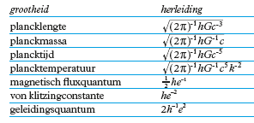
Sticker |  |  | Tabel 7 C

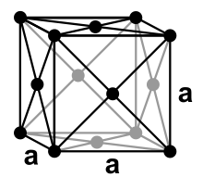
Sticker |  |  | tabel 67D2

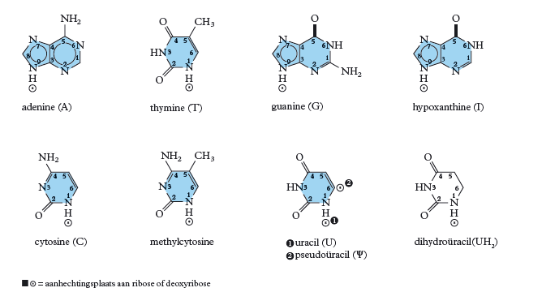
 |  |  | tabel 71A

 |  |  | Tabel 71 B

